Flexible
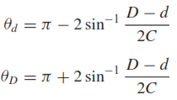
Diseño del Subsistema - Flexible

 | Requerimientos |  | Parámetros de Diseño |  | Correa |  |  | Cargas en la Polea
 | P (W) | 217.88181341 | Fs | 1.3 | Designación | 150XL037 |  | η | 0.94
 | Ts (Nm) | 1.30 | Pd (W) | 283.24635744 | L (in) | 15 |  | Torque Requerido (Nm) | 1.30
 | ωs (rpm) | 1600 | Pd (hp) | 0.380 | L (mm) | 381 |  | Torque Entrada (Nm) | 0.69169483273
 | Te (Nm) | 0.69169483273 | Paso | XL | Ancho (in) | 0.38 | Catalogo | Tensión (N) | 42.77605128
 | ωe (rpm) | 3008 | Paso (in) | 0.2 | HP Rating (hp/in) | 0.91275656416 | 1.23
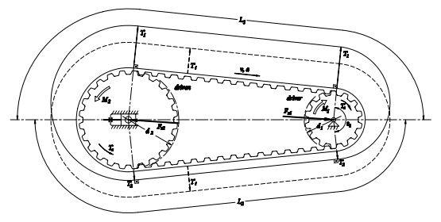
 | R | 2 | Paso (mm) | 5.08 | Ancho Óptimo (in) | 0.41614494506 | 0.30881221971
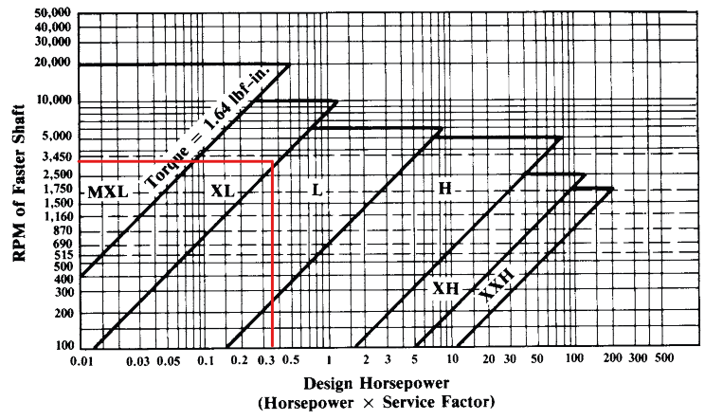
 |  |  | C (in) | 4.45 | Ancho Seleccionado | 0.41614494506 | 0.37
 |  |  | C (cm) | 11.303

 |  |  | Polea Conductora P1 |  | Polea Conducida P2
 |  |  | Designación | 20XL037 | Desginación | 40XL037
 |  |  | Ranuras | 20 | Ranuras | 40
 |  |  | De (mm) | 22.1234 | De (mm) | 44.7802
 |  |  | Dp (mm) | 32.340284436 | Dp (mm) | 64.680568873
 |  |  | vt (fpm) | 2005.3333333

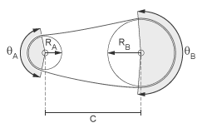
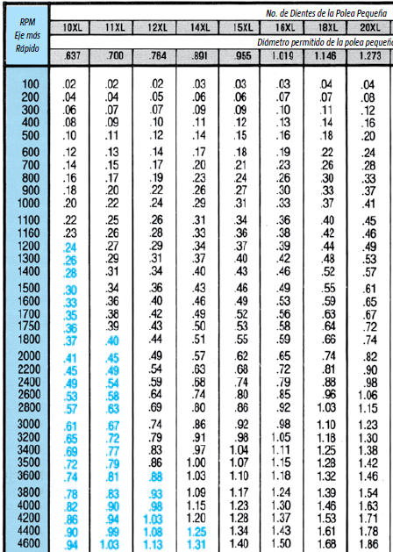
 |  |  |  |  | Ángulos de Contacto
 |  |  |  |  | θA (°) | 163.55001951
 |  |  |  |  | θB (°) | 196.44998049

Ejes
Diseño de Ejes

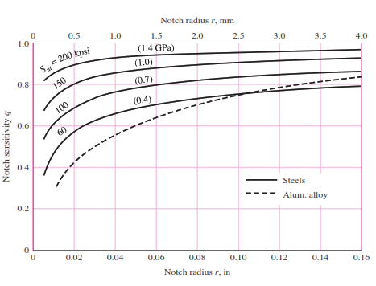
 | Entradas del Sistema |  |  |  |  |  |  | Diseño Estático |  |  |  |  |  |  |  |  |  |  |  |  |  |  |  |  | Diseño Dinámico |  |  |  |  |  |  |  |  |  |  |  |  |  |  |  |  |  |  |  |  |  |  |  |  |  |  |  |  | Deflexión y Velocidad Crítica
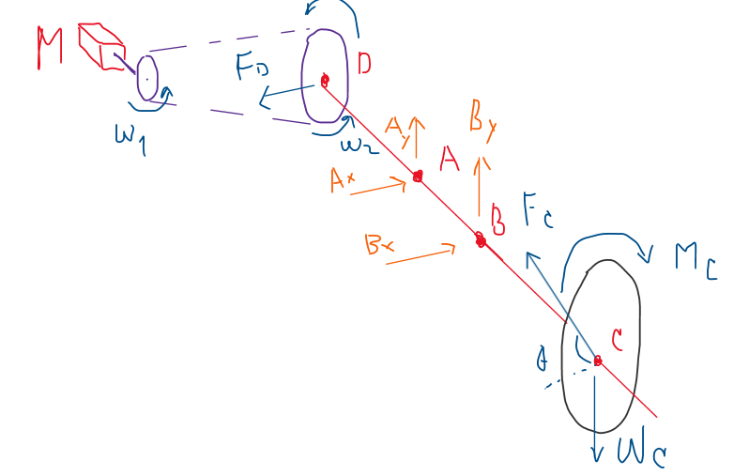
 |  | Disco de Corte |  | Motor DC |  | Torque de Corte |  |  | Geometría del Eje |  | Posición (m) | Posición (in) | Fvx (N) | Fvy (N) | Posición (m) | Posición (in) | Mxz (Nm) | Myz (Nm) | M (Nm) | T (Nm) | M (lb*in) | T (lb*in) | D - von Mises (mm) | D - Tresca (mm) |  | Iteración | Descripción de la sección | FS Referencia | d (in) | d (mm) | Ma (lb*in) | Tm (lb*in) | Material | Sy (psi) | Sut (psi) | Se' (psi) | Coeficientes de Marin |  | Se (psi) | Concentración de Esfuerzos |  | Sa (psi) | Sm (psi) | FS Goodman Mod | FS ASME Elliptic | FS Yield |  | Secciones |  |  | Cambios de Sección |  |  |  | Parámetros de Cálculo |  | Geometría del Eje |  | Posición (m) | Diámetro (mm) | Dx (mm) | θx (rad) | Dy (mm) | θy (rad) | D Mod (mm)
 |  | D (mm) | 200 | Referencia | 775 | K (N/m) | 300 |  | DA (m) | 0.03785 | 0 | 0 | 0 | 0 | 0 | 0 | 0 | 0 | 0 | 1.30 | 0 | 11.509393917 | 3.2455196792 | 3.4049235841 |  | 1 | Sección de máxima carga, con un hombro | 1.5 | 0.15669291339 | 3.98 | 14.330015143 | 11.509393917 | Aluminio 7075-T651 | 73000 | 83000 | 23000 | ka | 0.83715922965 | 16124.261526 | r/d | 0.25 | 46480.687586 | 17190.119292 | 0.324 | 0.346 | 1.147 |  | L(mm) | x (mm) | R (m) | D/d | r (mm) | FS |  | I (m^4) | 1.0722191913E-07 | DA (m) | 0.03785 | 0 | 20 | -0.00023359789925 | 7.552213575E-06 | -8.4807510874E-06 | 2.2406211592E-07
 |  | D (m) | 0.2 | Lrotor (mm) | 42 | R (m) | 0.1 |  | DB (m) | 0.10145 | 0 | 0 | 42.77605128 | 0 | 0.01 | 0.3937007874 | -0.4277605128 | 0 | 0.4277605128 | 1.30 | 3.7860013587 | 11.509393917 | 3.3192457278 | 3.4637313869 |  |  |  |  |  |  |  |  |  |  |  |  | kb | 1.0719676842 |  | D/d | 1.2 |  |  |  |  |  |  | 0 | 0 | 0.01 |  |  |  |  | I1 (m^4) | 7.853981634E-09 | DB (m) | 0.10145 | 0.01 |  | -0.00015903940784 | 7.2631202734E-06 | -6.2401299282E-06 | 2.2406211592E-07
 |  | t (mm) | 3 | Lrotor (m) | 0.042 | φe (°) | 62.65 |  | DC (m) | 0.21205 | 0.01 | 0.3937007874 | 42.77605128 | 0 | 0.02 | 0.7874015748 | -0.85552102561 | 0 | 0.85552102561 | 1.30 | 7.5720027174 | 11.509393917 | 3.501555757 | 3.6152620024 |  |  |  |  |  |  |  |  |  |  |  |  | kc | 1 |  | D (in) | 0.18803149606 |  |  |  |  |  | 1 | 35 | 35 | 0.01 | 1.25 | 1.4 | 37.253 |  | I2 (m^4) | 1.9174759849E-08 | DC (m) | 0.21205 | 0.02 |  | -9.0262782463E-05 | 6.3958403685E-06 | -3.9995087691E-06 | 2.2406211592E-07
 |  | t (m) | 0.003 | Drotor (mm) | 32 | φa (°) | 30.75 |  |  |  | 0.02 | 0.7874015748 | 42.77605128 | 0 | 0.03 | 1.1811023622 | -1.2832815384 | 0 | 1.2832815384 | 1.30 | 11.358004076 | 11.509393917 | 3.7284181502 | 3.8135283097 |  |  |  |  |  |  |  |  |  |  |  |  | kd | 1 |  | r (in) | 0.039173228346 |  |  |  |  |  |  | 0 | 35 | 0.0125 |  |  |  |  | I3 (m^4) | 5.1471854036E-08 |  |  | 0.03 |  | -3.3049889149E-05 | 4.9503738603E-06 | -1.7588876099E-06 | 2.2406211592E-07
 |  | Material | INOX 420 | Drotor (m) | 0.032 | φe (rad) | 1.0934487764 |  | Cargas y Reacciones |  | 0.03 | 1.1811023622 | 42.77605128 | 0 | 0.03785 | 1.4901574803 | -1.619073541 | 0 | 1.619073541 | 1.30 | 14.330015143 | 11.509393917 | 3.9120257967 | 3.9798784622 |  |  |  |  |  |  |  |  |  |  |  |  | ke | 0.868 |  | t (in) | 0.015669291339 |  |  |  |  |  | 2 | 45 | 80 | 0.0125 | 1.28 | 0.5 | 14.687 |  | I4 (m^4) | 1.9174759849E-08 | Cargas y Reacciones |  | 0.03785 | 25 | 0.00 | 3.4105978898E-06 | -1.2212268949E-21 | 2.2406211592E-07 | 5.27
 |  | ρ (kg/m^3) | 7800 | Vrotor (m^3) | 3.3778404211E-05 | φa (rad) | 0.53668874499 |  | Fdx (N) | -42.77605128 | 0.03785 | 1.4901574803 | 42.77605128 | 0 | 0.05 | 1.968503937 | -1.1459150638 | -0.029875445963 | 1.1463044428 | 1.30 | 10.145654047 | 11.509393917 | 3.6538448901 | 3.7473514962 |  |  |  |  |  |  |  |  |  |  |  |  | kf | 0.9 |  | t/r | 0.4 |  | Kt | Kts |  |  |  | 0 | 80 | 0.016 |  |  |  |  | I5 (m^4) | 9.5465637635E-09 | Fdx (N) | -42.77605128 | 0.05 |  | 2.6859173383E-05 | 1.1401739309E-06 | 2.6230012394E-06 | 1.9953039518E-07 |  |  | ω crit (rad/s)
 |  | V (m^3) | 8.907017E-05 | Material | Cobre | Fc (N) | 11.307706831 |  | Md_xy (Nm) | 1.3003862855 | 0.03785 | 1.4901574803 | -38.943 | 2.459 | 0.075 | 2.9527559055 | -0.17233795025 | -0.091347556999 | 0.19505062232 | 1.30 | 1.7263442955 | 11.509393917 | 3.2615468858 | 3.4175730225 |  |  |  |  |  |  |  |  |  |  |  |  |  |  |  | Kt | 1.4092846031 | C1 | 1.6573413716 | 1.3702126816 |  |  | 3 | 35 | 115 | 0.016 | 1.28 | 0.5 | 22.188 |  | Material | 3003-O | Md_xy (Nm) | 1.3003862855 | 0.075 |  | 2.0668558778E-05 | -1.0871127447E-06 | 5.4838270677E-06 | -5.2848993128E-09 |  | x | 353.42589154
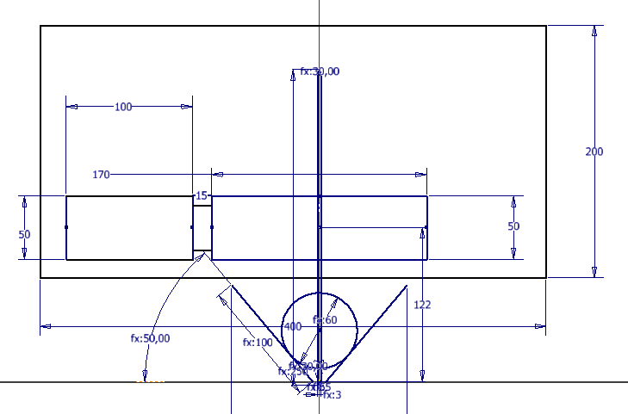
 |  | m (kg) | 0.694747326 | ρ (kg/m^3) | 8960 | θ (°) | 46.7 |  | Fcx (N) | 7.7550328741 | 0.05 | 1.968503937 | -38.943 | 2.459 | 0.1 | 3.937007874 | 0.80123916329 | -0.15281966804 | 0.81568256554 | 1.30 | 7.2194024669 | 11.509393917 | 3.4818551051 | 3.598512205 |  |  |  |  |  |  |  |  |  |  |  |  |  |  |  | Kts | 1.1781215736 | C2 | -1.7655110866 | -1.4611049426 |  |  |  | 0 | 115 | 0.0125 |  |  |  |  | E (ksi) | 1.00E+04 | Fcx (N) | 7.7550328741 | 0.1 |  | -8.0946122668E-08 | -2.4537292803E-08 | 6.2772775372E-07 | -4.178236162E-07 |  | y | 268.82039099
 |  | Wc (N) | 6.8154712681 | m (kg) | 0.30265450173 | θ (rad) | 0.81506876068 |  | Fcy (N) | 8.229440983 | 0.075 | 2.9527559055 | -38.943 | 2.459 | 0.1015 | 3.9940944882 | 0.85770663587 | -0.15638505048 | 0.8718468657 | 1.30 | 7.7164986466 | 11.509393917 | 3.5097360036 | 3.622241326 |  |  |  |  |  |  |  |  |  |  |  |  |  |  |  | q (Flexión) | 0.55 | C3 | 1.7708734804 | 2.0044247859 |  |  | 4 | 112 | 227 | 0.0125 | 1.1904761905 | 0.42 | 26.533 |  | E (Pa) | 6.90E+10 | Fcy (N) | 8.229440983 | 0.10145 | 25 | 0.00 | 1.380316332E-07 | 0 | -4.4812423183E-07 | 3.17 | total | 444.04308735
 |  | Iz (kgm^2) | 8190.852 | Ir (kgm^2) | 3.8739776222E-05 | Ts (Nm) | 1.1307706831 |  | Mc_xy (Nm) | 1.1307706831 | 0.1 | 3.937007874 | -38.943 | 2.459 | 0.13 | 4.9212598425 | 0.67507561169 | -0.12308606369 | 0.68620496979 | 1.30 | 6.0734286364 | 11.509393917 | 3.4208860657 | 3.5472236014 |  |  |  |  |  |  |  |  |  |  |  |  |  |  |  | q (Torsión) | 0.72 | C4 | -0.64710376548 | -0.91845010402 |  |  |  | 0 | 227 | 0.0105 |  |  |  |  |  |  | Mc_xy (Nm) | 1.1307706831 | 0.13 |  | 3.3117165769E-05 | 2.5775759428E-06 | -1.599886749E-05 | -8.9292463798E-07 |  | rpm | 4240.2991379
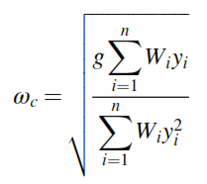
 |  |  |  | Tn (Nm) | 7.9 | μ | 0.25 |  | Wc (N) | 6.8154712681 | 0.10145 | 3.9940944882 | -38.943 | 2.459 | 0.15 | 5.905511811 | 0.48119978984 | -0.087736820814 | 0.48913289346 | 1.30 | 4.3291929568 | 11.509393917 | 3.3403579301 | 3.4808532036 |  |  |  |  |  |  |  |  |  |  |  |  |  |  |  | Kf | 1.2251065317 |  |  |  |  |  | 5 | 23 | 250 | 0.0105 | r/d poleas | 0.07 |  |  | Pendientes Límite en Apoyos |  | Wc (N) | 6.8154712681 | 0.15 |  | 0.00012334159743 | 4.531189375E-06 | -4.3023350471E-05 | -1.2491256074E-06
 |  | Eje |  |  |  | E (Pa) | 1.00E+06 |  | Ax (N) | -81.719 | 0.10145 | 3.9940944882 | 7.755 | -1.414 | 0.18 | 6.8897637795 | 0.28732396798 | -0.052387577939 | 0.29206081713 | 1.30 | 2.5849572772 | 11.509393917 | 3.280921059 | 3.4329656574 |  |  |  |  |  |  |  |  |  |  |  |  |  |  |  | Kfs | 1.128247533 |  |  |  |  |  |  |  | 250 | 0 | r/d rod | 0.02 |  |  | Rodamiento A (rad) | 0.0026 | Ax (N) | -81.719 | 0.18 |  | 0.00025421717377 | 5.829667518E-06 | -7.7459728206E-05 | -1.4858762182E-06
 |  | Dmax (mm) | 50 | Cargas en la Polea |  | t (m) | 0.003 |  | Ay (N) | 2.459 | 0.13 | 4.9212598425 | 7.755 | -1.414 | 0.19 | 7.4803149606 | 0.17099847487 | -0.031178032215 | 0.17381757133 | 1.30 | 1.5384158694 | 11.509393917 | 3.2582794935 | 3.414988002 |  |  |  |  |  |  |  |  |  |  |  |  |  |  |  |  |  |  |  |  |  |  |  |  |  |  | r/d cuch | 0.02 |  |  | Rodamiento B (rad) | 0.0026 | Ay (N) | 2.459 | 0.19 |  | 0.00034544166203 | 6.2942894651E-06 | -0.0001004369806 | -1.5705904126E-06
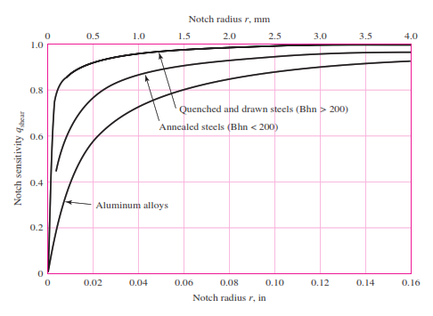
 |  | Dmin (mm) | 8 | η | 0.94 | l (m) | 0.154 |  | Bx (N) | 46.698 | 0.15 | 5.905511811 | 7.755 | -1.414 | 0.20 | 7.874015748 | 0.093448146133 | -0.017038335065 | 0.094988740793 | 1.30 | 0.84072159757 | 11.509393917 | 3.2493566413 | 3.4079448722 |  | Iteración | Descripción de la sección | FS Referencia | d (in) | d (mm) | Ma (lb*in) | Tm (lb*in) | Material | Sy (psi) | Sut (psi) | Se' (psi) | Coeficientes de Marin |  | Se (psi) | Concentración de Esfuerzos |  | Sa (psi) | Sm (psi) | FS Goodman Mod | FS ASME Elliptic | FS Yield |  |  |  |  |  |  |  |  |  |  | Bx (N) | 46.698 | 0.20 |  | 0.00040936551258 | 6.4730103719E-06 | -0.00011632174173 | -1.6031764704E-06
Disposición del Eje
 |  | Iz (kgm^2) | 545.585 | Torque Requerido (Nm) | 1.30 | r (m) | 0.064066 |  | By (N) | -3.873 | 0.18 | 6.8897637795 | 7.755 | -1.414 | 0.21205 | 8.3484251969 | 0 | 0 | 0.00 | 1.30 | 0 | 11.509393917 | 3.2455196792 | 3.4049235841 |  | 2 | Sección de máxima carga, con un hombro | 1.5 | 0.9842519685 | 25 | 14.330015143 | 11.509393917 | Aluminio 7075-T651 | 73000 | 83000 | 23000 | ka | 0.83715922965 | 13246.091214 | r/d | 0.25 | 187.54337797 | 69.359839694 | 66.693 | 70.471 | 284.154 |  |  |  |  |  |  |  |  | Deflexiones Límite en Apoyos |  | By (N) | -3.873 | 0.21205 | 2*1000 | 0.0004879766389 | 6.5491121974E-06 | -0.00013575148546 | -1.617052063E-06
 |  | Material | Al 7075 | Torque Entrada (Nm) | 0.69169483273 | Δr (m) | 0.035934 |  |  |  | 0.19 | 7.4803149606 | 7.755 | -1.414 | 0.21205 | 8.3484251969 |  |  |  | 0.00 |  |  |  |  |  |  |  |  |  |  |  |  |  |  |  |  | kb | 0.88062214205 |  | D/d | 1.2 |  |  |  |  |  |  |  |  |  |  |  |  |  | Rodamiento A (m) | 0 | FS | 1.5
 |  | m (kg) | 1.38 | Tensión (N) | 42.77605128 | C (N/m) | 1.75E+02 |  | Parámetros de Diseño Estático |  | 0.20 | 7.874015748 | 7.755 | -1.414 |  |  |  |  |  |  |  |  |  |  |  |  |  |  |  |  |  |  |  |  |  |  | kc | 1 |  | D (in) | 1.1811023622 |  |  |  |  |  |  |  |  |  |  |  |  |  | Rodamiento B (m) | 0
Deflexión del Eje - x
Deflexión del Eje - y
 |  | L (mm) | 280 |  |  | A (m^2) | 0.0077 |  | Material | Al 7075-T651 | 0.21205 | 8.3484251969 | 7.755 | -1.414 |  |  |  |  |  |  |  |  |  |  |  |  |  |  |  |  |  |  |  |  |  |  | kd | 1 |  | r (in) | 0.24606299213
 |  | L (m) | 0.28 |  |  | Tr (Nm) | 0.17 |  | Sut (psi) | 83000 | 0.21205 | 8.3484251969 | 0.000 | 0.000 |  |  |  |  |  |  |  |  |  |  |  |  |  |  |  |  |  |  |  |  |  |  | ke | 0.868 |  | t (in) | 0.09842519685 |  |  |  |  |  |  |  |  |  |  |  |  |  | Constantes de Integración - x
Diagrama de Fuerza Cortante
Diagrama de Momento Flector
Diagrama de Torsor
Diámetros - Aproximación Estática
 |  | x (m) | 0.15764 |  |  | Fd | 1.15 |  | Sy (psi) | 73000 |  |  |  |  |  |  |  |  |  |  |  |  |  |  |  |  |  |  |  |  |  |  |  |  |  |  | kf | 0.9 |  | t/r | 0.4 |  | Kt | Kts |  |  |  |  |  |  |  |  |  |  | A | 0.055874
 |  |  |  |  |  | Tc (Nm) | 1.30 |  | Se' (psi) | 23000 |  |  |  |  |  |  |  |  |  |  |  |  |  |  |  |  |  |  |  |  |  |  |  |  |  |  |  |  |  | Kt | 1.4092846031 | C1 | 1.6573413716 | 1.3702126816 |  |  |  |  |  |  |  |  |  |  | B | -0.0017282302393
 |  |  |  |  |  |  |  |  | E (ksi) | 10400 |  |  |  |  |  |  |  |  |  |  |  |  |  |  |  |  |  |  |  |  |  |  |  |  |  |  |  |  |  | Kts | 1.1781215736 | C2 | -1.7655110866 | -1.4611049426 |  |  |  |  |  |  |  |  |  |  | Constantes de Integración - y
 |  |  |  |  |  |  |  |  | FS | 1.5 |  |  |  |  |  |  |  |  |  |  |  |  |  |  |  |  |  |  |  |  |  |  |  |  |  |  |  |  |  | q (Flexión) | 0.55 | C3 | 1.7708734804 | 2.0044247859 |  |  |  |  |  |  |  |  |  |  | A | 0.001658
 |  |  |  |  |  |  |  |  |  |  |  |  |  |  |  |  |  |  |  |  |  |  |  |  |  |  |  |  |  |  |  |  |  |  |  |  |  |  |  | q (Torsión) | 0.72 | C4 | -0.64710376548 | -0.91845010402 |  |  |  |  |  |  |  |  |  |  | B | -6.2743246101E-05
 |  |  |  |  |  |  |  |  |  |  |  |  |  |  |  |  |  |  |  |  |  |  |  |  |  |  |  |  |  |  |  |  |  |  |  |  |  |  |  | Kf | 1.2251065317
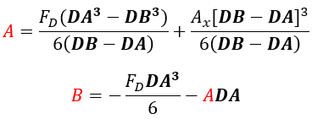
 |  |  |  |  |  |  |  |  |  |  |  |  |  |  |  |  |  |  |  |  |  |  |  |  |  |  |  |  |  |  |  |  |  |  |  |  |  |  |  | Kfs | 1.128247533

 |  |  |  |  |  |  |  |  |  |  |  |  |  |  |  |  |  |  |  |  |  |  |  |  |  | Iteración | Descripción de la sección | FS Referencia | d (in) | d (mm) | Ma (lb*in) | Tm (lb*in) | Material | Sy (psi) | Sut (psi) | Se' (psi) | Coeficientes de Marin |  | Se (psi) | Concentración de Esfuerzos |  | Sa (psi) | Sm (psi) | FS Goodman Mod | FS ASME Elliptic | FS Yield
 |  |  |  |  |  |  |  |  |  |  |  |  |  |  |  |  |  |  |  |  |  |  |  |  |  | 3 | Sección de máxima carga, con un hombro | 1.5 | 0.9842519685 | 25 | 14.330015143 | 11.509393917 | Aluminio 3003-O | 6000 | 16000 | 7000 | ka | 1.2950065611 | 6236.225983 | r/d | 0.25 | 187.54337797 | 69.359839694 | 29.063 | 31.038 | 23.355
 |  |  |  |  |  |  |  |  |  |  |  |  |  |  |  |  |  |  |  |  |  |  |  |  |  |  |  |  |  |  |  |  |  |  |  |  | kb | 0.88062214205 |  | D/d | 1.2
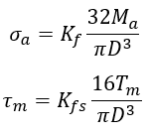
 |  |  |  |  |  |  |  |  |  |  |  |  |  |  |  |  |  |  |  |  |  |  |  |  |  |  |  |  |  |  |  |  |  |  |  |  | kc | 1 |  | D (in) | 1.1811023622
 |  |  |  |  |  |  |  |  |  |  |  |  |  |  |  |  |  |  |  |  |  |  |  |  |  |  |  |  |  |  |  |  |  |  |  |  | kd | 1 |  | r (in) | 0.24606299213
Pendiente del Eje - x
Pendiente del Eje - x
 |  |  |  |  |  |  |  |  |  |  |  |  |  |  |  |  |  |  |  |  |  |  |  |  |  |  |  |  |  |  |  |  |  |  |  |  | ke | 0.868 |  | t (in) | 0.09842519685
 |  |  |  |  |  |  |  |  |  |  |  |  |  |  |  |  |  |  |  |  |  |  |  |  |  |  |  |  |  |  |  |  |  |  |  |  | kf | 0.9 |  | t/r | 0.4 |  | Kt | Kts
 |  |  |  |  |  |  |  |  |  |  |  |  |  |  |  |  |  |  |  |  |  |  |  |  |  |  |  |  |  |  |  |  |  |  |  |  |  |  |  | Kt | 1.4092846031 | C1 | 1.6573413716 | 1.3702126816
 |  |  |  |  |  |  |  |  |  |  |  |  |  |  |  |  |  |  |  |  |  |  |  |  |  |  |  |  |  |  |  |  |  |  |  |  |  |  |  | Kts | 1.1781215736 | C2 | -1.7655110866 | -1.4611049426
 |  |  |  |  |  |  |  |  |  |  |  |  |  |  |  |  |  |  |  |  |  |  |  |  |  |  |  |  |  |  |  |  |  |  |  |  |  |  |  | q (Flexión) | 0.55 | C3 | 1.7708734804 | 2.0044247859
 |  |  |  |  |  |  |  |  |  |  |  |  |  |  |  |  |  |  |  |  |  |  |  |  |  |  |  |  |  |  |  |  |  |  |  |  |  |  |  | q (Torsión) | 0.72 | C4 | -0.64710376548 | -0.91845010402
 |  |  |  |  |  |  |  |  |  |  |  |  |  |  |  |  |  |  |  |  |  |  |  |  |  |  |  |  |  |  |  |  |  |  |  |  |  |  |  | Kf | 1.2251065317
 |  |  |  |  |  |  |  |  |  |  |  |  |  |  |  |  |  |  |  |  |  |  |  |  |  |  |  |  |  |  |  |  |  |  |  |  |  |  |  | Kfs | 1.128247533
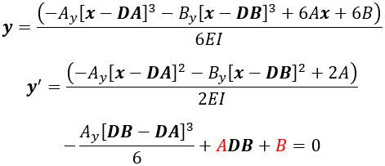
 |  |  |  |  |  |  |  |  |  |  |  |  |  |  |  |  |  |  |  |  |  |  |  |  |  | Iteración | Descripción de la sección | FS Referencia | d (in) | d (mm) | Ma (lb*in) | Tm (lb*in) | Material | Sy (psi) | Sut (psi) | Se' (psi) | Coeficientes de Marin |  | Se (psi) | Concentración de Esfuerzos |  | Sa (psi) | Sm (psi) | FS Goodman Mod | FS ASME Elliptic | FS Yield
 |  |  |  |  |  |  |  |  |  |  |  |  |  |  |  |  |  |  |  |  |  |  |  |  |  | 4 | Sección de máxima carga, con un hombro | 1.5 | 0.9842519685 | 25 | 14.330015143 | 11.509393917 | Aluminio 6061-T651 | 40000 | 45000 | 14000 | ka | 0.98460593211 | 9482.9250775 | r/d | 0.25 | 187.54337797 | 69.359839694 | 46.908 | 50.371 | 155.701
 |  |  |  |  |  |  |  |  |  |  |  |  |  |  |  |  |  |  |  |  |  |  |  |  |  |  |  |  |  |  |  |  |  |  |  |  | kb | 0.88062214205 |  | D/d | 1.2
 |  |  |  |  |  |  |  |  |  |  |  |  |  |  |  |  |  |  |  |  |  |  |  |  |  |  |  |  |  |  |  |  |  |  |  |  | kc | 1 |  | D (in) | 1.1811023622
 |  |  |  |  |  |  |  |  |  |  |  |  |  |  |  |  |  |  |  |  |  |  |  |  |  |  |  |  |  |  |  |  |  |  |  |  | kd | 1 |  | r (in) | 0.24606299213
 |  |  |  |  |  |  |  |  |  |  |  |  |  |  |  |  |  |  |  |  |  |  |  |  |  |  |  |  |  |  |  |  |  |  |  |  | ke | 0.868 |  | t (in) | 0.09842519685
 |  |  |  |  |  |  |  |  |  |  |  |  |  |  |  |  |  |  |  |  |  |  |  |  |  |  |  |  |  |  |  |  |  |  |  |  | kf | 0.9 |  | t/r | 0.4 |  | Kt | Kts
 |  |  |  |  |  |  |  |  |  |  |  |  |  |  |  |  |  |  |  |  |  |  |  |  |  |  |  |  |  |  |  |  |  |  |  |  |  |  |  | Kt | 1.4092846031 | C1 | 1.6573413716 | 1.3702126816
 |  |  |  |  |  |  |  |  |  |  |  |  |  |  |  |  |  |  |  |  |  |  |  |  |  |  |  |  |  |  |  |  |  |  |  |  |  |  |  | Kts | 1.1781215736 | C2 | -1.7655110866 | -1.4611049426
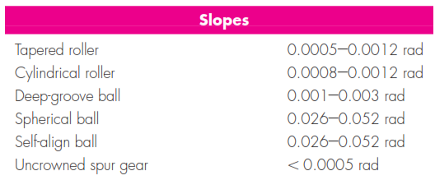
 |  |  |  |  |  |  |  |  |  |  |  |  |  |  |  |  |  |  |  |  |  |  |  |  |  |  |  |  |  |  |  |  |  |  |  |  |  |  |  | q (Flexión) | 0.55 | C3 | 1.7708734804 | 2.0044247859
 |  |  |  |  |  |  |  |  |  |  |  |  |  |  |  |  |  |  |  |  |  |  |  |  |  |  |  |  |  |  |  |  |  |  |  |  |  |  |  | q (Torsión) | 0.72 | C4 | -0.64710376548 | -0.91845010402
 |  |  |  |  |  |  |  |  |  |  |  |  |  |  |  |  |  |  |  |  |  |  |  |  |  |  |  |  |  |  |  |  |  |  |  |  |  |  |  | Kf | 1.2251065317
 |  |  |  |  |  |  |  |  |  |  |  |  |  |  |  |  |  |  |  |  |  |  |  |  |  |  |  |  |  |  |  |  |  |  |  |  |  |  |  | Kfs | 1.128247533

 |  |  |  |  |  |  |  |  |  |  |  |  |  |  |  |  |  |  |  |  |  |  |  |  |  | Iteración | Descripción de la sección | FS Referencia | d (in) | d (mm) | Ma (lb*in) | Tm (lb*in) | Material | Sy (psi) | Sut (psi) | Se' (psi) | Coeficientes de Marin |  | Se (psi) | Concentración de Esfuerzos |  | Sa (psi) | Sm (psi) | FS Goodman Mod | FS ASME Elliptic | FS Yield
 |  |  |  |  |  |  |  |  |  |  |  |  |  |  |  |  |  |  |  |  |  |  |  |  |  | N.A. | Cambio de Sección 1 | 1.5 | 0.7874015748 | 20 | 0 | 11.509393917 | Aluminio 3003-O | 6000 | 16000 | 7000 | ka | 1.2950065611 | 6386.9161673 | r/d | 0.07 | 0 | 161.06267296 | 99.340 | 37.253 | 37.253
 |  |  |  |  |  |  |  |  |  |  |  |  |  |  |  |  |  |  |  |  |  |  |  |  |  |  |  |  |  |  |  |  |  |  |  |  | kb | 0.90190121585 |  | D/d | 1.25
 |  |  |  |  |  |  |  |  |  |  |  |  |  |  |  |  |  |  |  |  |  |  |  |  |  |  |  |  |  |  |  |  |  |  |  |  | kc | 1 |  | D (in) | 0.9842519685
 |  |  |  |  |  |  |  |  |  |  |  |  |  |  |  |  |  |  |  |  |  |  |  |  |  |  |  |  |  |  |  |  |  |  |  |  | kd | 1 |  | r (in) | 0.055118110236
 |  |  |  |  |  |  |  |  |  |  |  |  |  |  |  |  |  |  |  |  |  |  |  |  |  |  |  |  |  |  |  |  |  |  |  |  | ke | 0.868 |  | t (in) | 0.09842519685
 |  |  |  |  |  |  |  |  |  |  |  |  |  |  |  |  |  |  |  |  |  |  |  |  |  |  |  |  |  |  |  |  |  |  |  |  | kf | 0.9 |  | t/r | 1.7857142857 |  | Kt | Kts
 |  |  |  |  |  |  |  |  |  |  |  |  |  |  |  |  |  |  |  |  |  |  |  |  |  |  |  |  |  |  |  |  |  |  |  |  |  |  |  | Kt | 1.8302367752 | C1 | 2.3246567173 | 1.8173991907
 |  |  |  |  |  |  |  |  |  |  |  |  |  |  |  |  |  |  |  |  |  |  |  |  |  |  |  |  |  |  |  |  |  |  |  |  |  |  |  | Kts | 1.4741789919 | C2 | -2.8941940721 | -2.0806869266
 |  |  |  |  |  |  |  |  |  |  |  |  |  |  |  |  |  |  |  |  |  |  |  |  |  |  |  |  |  |  |  |  |  |  |  |  |  |  |  | q (Flexión) | 0.55 | C3 | 2.2525447058 | 1.9587137057
 |  |  |  |  |  |  |  |  |  |  |  |  |  |  |  |  |  |  |  |  |  |  |  |  |  |  |  |  |  |  |  |  |  |  |  |  |  |  |  | q (Torsión) | 0.72 | C4 | -0.71036449385 | -0.67892020959
 |  |  |  |  |  |  |  |  |  |  |  |  |  |  |  |  |  |  |  |  |  |  |  |  |  |  |  |  |  |  |  |  |  |  |  |  |  |  |  | Kf | 1.4566302263
 |  |  |  |  |  |  |  |  |  |  |  |  |  |  |  |  |  |  |  |  |  |  |  |  |  |  |  |  |  |  |  |  |  |  |  |  |  |  |  | Kfs | 1.3414088742
 |  |  |  |  |  |  |  |  |  |  |  |  |  |  |  |  |  |  |  |  |  |  |  |  |  | Iteración | Descripción de la sección | FS Referencia | d (in) | d (mm) | Ma (lb*in) | Tm (lb*in) | Material | Sy (psi) | Sut (psi) | Se' (psi) | Coeficientes de Marin |  | Se (psi) | Concentración de Esfuerzos |  | Sa (psi) | Sm (psi) | FS Goodman Mod | FS ASME Elliptic | FS Yield
 |  |  |  |  |  |  |  |  |  |  |  |  |  |  |  |  |  |  |  |  |  |  |  |  |  | N.A. | Cambio de Sección 2 | 1.5 | 0.9842519685 | 25 | 14.330015143 | 11.509393917 | Aluminio 3003-O | 6000 | 16000 | 7000 | ka | 1.2950065611 | 6236.225983 | r/d | 0.02 | 299.25872362 | 109.27527585 | 18.243 | 19.483 | 14.687
 |  |  |  |  |  |  |  |  |  |  |  |  |  |  |  |  |  |  |  |  |  |  |  |  |  |  |  |  |  |  |  |  |  |  |  |  | kb | 0.88062214205 |  | D/d | 1.28
 |  |  |  |  |  |  |  |  |  |  |  |  |  |  |  |  |  |  |  |  |  |  |  |  |  |  |  |  |  |  |  |  |  |  |  |  | kc | 1 |  | D (in) | 1.2598425197
 |  |  |  |  |  |  |  |  |  |  |  |  |  |  |  |  |  |  |  |  |  |  |  |  |  |  |  |  |  |  |  |  |  |  |  |  | kd | 1 |  | r (in) | 0.01968503937
 |  |  |  |  |  |  |  |  |  |  |  |  |  |  |  |  |  |  |  |  |  |  |  |  |  |  |  |  |  |  |  |  |  |  |  |  | ke | 0.868 |  | t (in) | 0.13779527559
 |  |  |  |  |  |  |  |  |  |  |  |  |  |  |  |  |  |  |  |  |  |  |  |  |  |  |  |  |  |  |  |  |  |  |  |  | kf | 0.9 |  | t/r | 7 |  | Kt | Kts
 |  |  |  |  |  |  |  |  |  |  |  |  |  |  |  |  |  |  |  |  |  |  |  |  |  |  |  |  |  |  |  |  |  |  |  |  |  |  |  | Kt | 2.7361359367 | C1 | 3.3772650908 | 2.4516232766
 |  |  |  |  |  |  |  |  |  |  |  |  |  |  |  |  |  |  |  |  |  |  |  |  |  |  |  |  |  |  |  |  |  |  |  |  |  |  |  | Kts | 2.0799100776 | C2 | -3.0719127309 | -1.7754843315
 |  |  |  |  |  |  |  |  |  |  |  |  |  |  |  |  |  |  |  |  |  |  |  |  |  |  |  |  |  |  |  |  |  |  |  |  |  |  |  | q (Flexión) | 0.55 | C3 | 0.62648261774 | 0.34989115677
 |  |  |  |  |  |  |  |  |  |  |  |  |  |  |  |  |  |  |  |  |  |  |  |  |  |  |  |  |  |  |  |  |  |  |  |  |  |  |  | q (Torsión) | 0.72 | C4 | 0.083456524968 | -0.006576525808
 |  |  |  |  |  |  |  |  |  |  |  |  |  |  |  |  |  |  |  |  |  |  |  |  |  |  |  |  |  |  |  |  |  |  |  |  |  |  |  | Kf | 1.9548747652
 |  |  |  |  |  |  |  |  |  |  |  |  |  |  |  |  |  |  |  |  |  |  |  |  |  |  |  |  |  |  |  |  |  |  |  |  |  |  |  | Kfs | 1.7775352559
 |  |  |  |  |  |  |  |  |  |  |  |  |  |  |  |  |  |  |  |  |  |  |  |  |  | Iteración | Descripción de la sección | FS Referencia | d (in) | d (mm) | Ma (lb*in) | Tm (lb*in) | Material | Sy (psi) | Sut (psi) | Se' (psi) | Coeficientes de Marin |  | Se (psi) | Concentración de Esfuerzos |  | Sa (psi) | Sm (psi) | FS Goodman Mod | FS ASME Elliptic | FS Yield
 |  |  |  |  |  |  |  |  |  |  |  |  |  |  |  |  |  |  |  |  |  |  |  |  |  | N.A. | Cambio de Sección 3 | 1.5 | 0.9842519685 | 25 | 7.7164986466 | 11.509393917 | Aluminio 3003-O | 6000 | 16000 | 7000 | ka | 1.2950065611 | 6236.225983 | r/d | 0.02 | 161.14634303 | 109.27527585 | 30.609 | 31.632 | 22.188
 |  |  |  |  |  |  |  |  |  |  |  |  |  |  |  |  |  |  |  |  |  |  |  |  |  |  |  |  |  |  |  |  |  |  |  |  | kb | 0.88062214205 |  | D/d | 1.28
 |  |  |  |  |  |  |  |  |  |  |  |  |  |  |  |  |  |  |  |  |  |  |  |  |  |  |  |  |  |  |  |  |  |  |  |  | kc | 1 |  | D (in) | 1.2598425197
 |  |  |  |  |  |  |  |  |  |  |  |  |  |  |  |  |  |  |  |  |  |  |  |  |  |  |  |  |  |  |  |  |  |  |  |  | kd | 1 |  | r (in) | 0.01968503937
 |  |  |  |  |  |  |  |  |  |  |  |  |  |  |  |  |  |  |  |  |  |  |  |  |  |  |  |  |  |  |  |  |  |  |  |  | ke | 0.868 |  | t (in) | 0.13779527559
 |  |  |  |  |  |  |  |  |  |  |  |  |  |  |  |  |  |  |  |  |  |  |  |  |  |  |  |  |  |  |  |  |  |  |  |  | kf | 0.9 |  | t/r | 7 |  | Kt | Kts
 |  |  |  |  |  |  |  |  |  |  |  |  |  |  |  |  |  |  |  |  |  |  |  |  |  |  |  |  |  |  |  |  |  |  |  |  |  |  |  | Kt | 2.7361359367 | C1 | 3.3772650908 | 2.4516232766
 |  |  |  |  |  |  |  |  |  |  |  |  |  |  |  |  |  |  |  |  |  |  |  |  |  |  |  |  |  |  |  |  |  |  |  |  |  |  |  | Kts | 2.0799100776 | C2 | -3.0719127309 | -1.7754843315
 |  |  |  |  |  |  |  |  |  |  |  |  |  |  |  |  |  |  |  |  |  |  |  |  |  |  |  |  |  |  |  |  |  |  |  |  |  |  |  | q (Flexión) | 0.55 | C3 | 0.62648261774 | 0.34989115677
 |  |  |  |  |  |  |  |  |  |  |  |  |  |  |  |  |  |  |  |  |  |  |  |  |  |  |  |  |  |  |  |  |  |  |  |  |  |  |  | q (Torsión) | 0.72 | C4 | 0.083456524968 | -0.006576525808
 |  |  |  |  |  |  |  |  |  |  |  |  |  |  |  |  |  |  |  |  |  |  |  |  |  |  |  |  |  |  |  |  |  |  |  |  |  |  |  | Kf | 1.9548747652
 |  |  |  |  |  |  |  |  |  |  |  |  |  |  |  |  |  |  |  |  |  |  |  |  |  |  |  |  |  |  |  |  |  |  |  |  |  |  |  | Kfs | 1.7775352559
 |  |  |  |  |  |  |  |  |  |  |  |  |  |  |  |  |  |  |  |  |  |  |  |  |  | Iteración | Descripción de la sección | FS Referencia | d (in) | d (mm) | Ma (lb*in) | Tm (lb*in) | Material | Sy (psi) | Sut (psi) | Se' (psi) | Coeficientes de Marin |  | Se (psi) | Concentración de Esfuerzos |  | Sa (psi) | Sm (psi) | FS Goodman Mod | FS ASME Elliptic | FS Yield
 |  |  |  |  |  |  |  |  |  |  |  |  |  |  |  |  |  |  |  |  |  |  |  |  |  | N.A. | Cambio de Sección 3 | 1.5 | 0.82677165354 | 21 | 1.5384158694 | 11.509393917 | Aluminio 3003-O | 6000 | 16000 | 7000 | ka | 1.2950065611 | 6353.6598513 | r/d | 0.02 | 51.568938198 | 174.56447553 | 52.558 | 33.107 | 26.533
 |  |  |  |  |  |  |  |  |  |  |  |  |  |  |  |  |  |  |  |  |  |  |  |  |  |  |  |  |  |  |  |  |  |  |  |  | kb | 0.89720506655 |  | D/d | 1.1904761905
 |  |  |  |  |  |  |  |  |  |  |  |  |  |  |  |  |  |  |  |  |  |  |  |  |  |  |  |  |  |  |  |  |  |  |  |  | kc | 1 |  | D (in) | 0.9842519685
 |  |  |  |  |  |  |  |  |  |  |  |  |  |  |  |  |  |  |  |  |  |  |  |  |  |  |  |  |  |  |  |  |  |  |  |  | kd | 1 |  | r (in) | 0.016535433071
 |  |  |  |  |  |  |  |  |  |  |  |  |  |  |  |  |  |  |  |  |  |  |  |  |  |  |  |  |  |  |  |  |  |  |  |  | ke | 0.868 |  | t (in) | 0.07874015748
 |  |  |  |  |  |  |  |  |  |  |  |  |  |  |  |  |  |  |  |  |  |  |  |  |  |  |  |  |  |  |  |  |  |  |  |  | kf | 0.9 |  | t/r | 4.7619047619 |  | Kt | Kts
 |  |  |  |  |  |  |  |  |  |  |  |  |  |  |  |  |  |  |  |  |  |  |  |  |  |  |  |  |  |  |  |  |  |  |  |  |  |  |  | Kt | 2.5633102841 | C1 | 3.0094776087 | 2.2565032234
 |  |  |  |  |  |  |  |  |  |  |  |  |  |  |  |  |  |  |  |  |  |  |  |  |  |  |  |  |  |  |  |  |  |  |  |  |  |  |  | Kts | 1.9486429853 | C2 | -2.9387460606 | -2.1003769254
 |  |  |  |  |  |  |  |  |  |  |  |  |  |  |  |  |  |  |  |  |  |  |  |  |  |  |  |  |  |  |  |  |  |  |  |  |  |  |  | q (Flexión) | 0.55 | C3 | 0.93824834141 | 1.1460970099
 |  |  |  |  |  |  |  |  |  |  |  |  |  |  |  |  |  |  |  |  |  |  |  |  |  |  |  |  |  |  |  |  |  |  |  |  |  |  |  | q (Torsión) | 0.72 | C4 | 0.0031463731021 | -0.27832359817
 |  |  |  |  |  |  |  |  |  |  |  |  |  |  |  |  |  |  |  |  |  |  |  |  |  |  |  |  |  |  |  |  |  |  |  |  |  |  |  | Kf | 1.8598206562
 |  |  |  |  |  |  |  |  |  |  |  |  |  |  |  |  |  |  |  |  |  |  |  |  |  |  |  |  |  |  |  |  |  |  |  |  |  |  |  | Kfs | 1.6830229494

